정산리포트
KR AD
계산서 발행월 | 01/2026 | ※ 세금계산서는 역발행으로 진행되며, 양사 협의되지 않은 상태에서 정발행을 진행하시면 이중청구되니 유의 부탁드립니다. └ 역발행 시 전체 작품별 금액이 합산되어 발행되며, 품목명이 별도 기재되지 않으니 아래 정산리포트를 통해 확인 부탁 드립니다.
정산 품목 | 네이버웹툰 광고수익분배
거래처(또는 작가)명 | 주식회사 더그림엔터테인먼트
정산 금액 (KRW) | 4,218,833
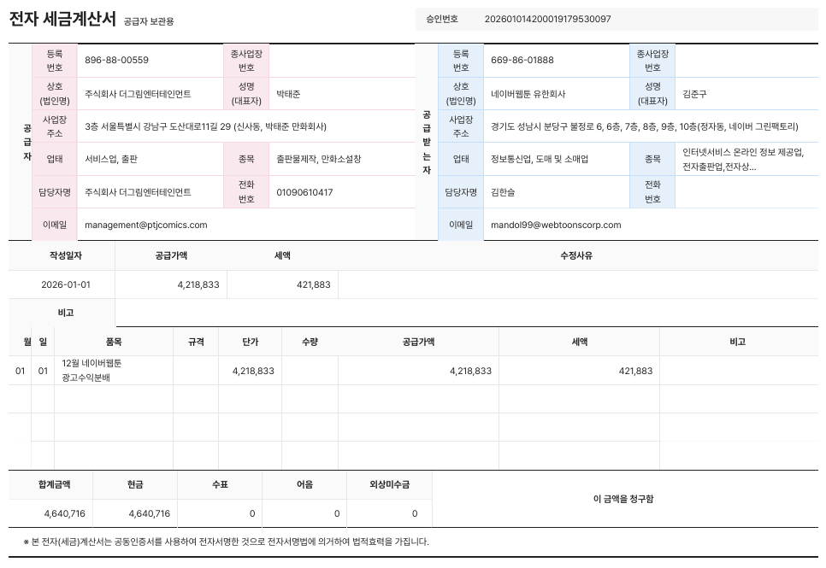
이월 금액 (KRW) | 0

매출 발생월 | 작품명 | CID | CPID | 서비스 플랫폼 | 통화 단위 | 발생 수익
202512 | 외모지상주의 | 641253 | CO0668 | NAVER WEBTOON/광고 | KRW | 1,249,586
202512 | 한남동 케이하우스 | 718707 | CO1225 | NAVER WEBTOON/광고 | KRW | 750
202512 | 인생존망 | 733766 | CO1593 | NAVER WEBTOON/광고 | KRW | 19,823
202512 | 싸움독학 | 736277 | CO1594 | NAVER WEBTOON/광고 | KRW | 145,057
202512 | 욕망일기 | 762071 | CO2144 | NAVER WEBTOON/광고 | KRW | 908
202512 | 존망코인 | 783051 | CO2144 | NAVER WEBTOON/광고 | KRW | 845
202512 | 퀘스트지상주의 | 783052 | CO2144 | NAVER WEBTOON/광고 | KRW | 65,713
202512 | 김부장 | 783053 | CO2144 | NAVER WEBTOON/광고 | KRW | 381,612
202512 | 쇼미더럭키짱! | 783054 | CO2667 | NAVER WEBTOON/광고 | KRW | 4,522
202512 | 여고생 드래곤 | 783056 | CO2144 | NAVER WEBTOON/광고 | KRW | 15,227
202512 | 사형소년 | 795262 | CO2144 | NAVER WEBTOON/광고 | KRW | 4,170
202512 | 간첩 18세 | 799503 | CO2144 | NAVER WEBTOON/광고 | KRW | 1,265
202512 | 보스였음 | 802833 | CO2144 | NAVER WEBTOON/광고 | KRW | 36,901
202512 | 백XX | 804862 | CO2144 | NAVER WEBTOON/광고 | KRW | 179,949
202512 | 왕따가 격투기를 너무 잘함 | 806888 | CO2144 | NAVER WEBTOON/광고 | KRW | 148,890
202512 | 캐슬2:만인지상 | 807178 | CO2144 | NAVER WEBTOON/광고 | KRW | 296,494
202512 | 촉법소년 | 808198 | CO2144 | NAVER WEBTOON/광고 | KRW | 26,644
202512 | 유쾌한 왕따(재) | 812124 | CO2144 | NAVER WEBTOON/광고 | KRW | 5,885
202512 | 얼짱시대 | 813335 | CO2144 | NAVER WEBTOON/광고 | KRW | 6,278
202512 | 욕망일기Deep | 818448 | CO2144 | NAVER WEBTOON/광고 | KRW | 5,697
202512 | 진주 | 818588 | CO2144 | NAVER WEBTOON/광고 | KRW | 10,210
202512 | 인생존망2 | 820354 | CO2144 | NAVER WEBTOON/광고 | KRW | 8,500
202512 | 좋아? 죽어! | 821192 | CO2144 | NAVER WEBTOON/광고 | KRW | 5,141
202512 | 배달왕 | 823933 | CO2144 | NAVER WEBTOON/광고 | KRW | 31,920
202512 | 러브 인 바디 | 828658 | CO2144 | NAVER WEBTOON/광고 | KRW | 1,159
202512 | 데이워커 | 828880 | CO2144 | NAVER WEBTOON/광고 | KRW | 35,346
202512 | 구룡:사로카 | 833416 | CO2144 | NAVER WEBTOON/광고 | KRW | 51,662
202512 | 하이클래스 | 833418 | CO2144 | NAVER WEBTOON/광고 | KRW | 16,674
202512 | 개짓 | 833620 | CO2144 | NAVER WEBTOON/광고 | KRW | 262,579
202512 | 밤의 방문자 | 833793 | CO2144 | NAVER WEBTOON/광고 | KRW | 124,707
202512 | 정의구현 | 834178 | CO2144 | NAVER WEBTOON/광고 | KRW | 18,502
202512 | 최악의 세대 | 834261 | CO2144 | NAVER WEBTOON/광고 | KRW | 54,182
202512 | 남제 | 834566 | CO2144 | NAVER WEBTOON/광고 | KRW | 33,799
202512 | 명왕 | 835022 | CO2144 | NAVER WEBTOON/광고 | KRW | 24,099
202512 | 냉동무사 | 836370 | CO2144 | NAVER WEBTOON/광고 | KRW | 28,008
202512 | 수트빨 | 837910 | CO2144 | NAVER WEBTOON/광고 | KRW | 16,441
202512 | 강제소집 | 838351 | CO2144 | NAVER WEBTOON/광고 | KRW | 52,006
202512 | 레벨999 고블린 | 838991 | CO2144 | NAVER WEBTOON/광고 | KRW | 87,790
202512 | 십이지소녀 | 840329 | CO2144 | NAVER WEBTOON/광고 | KRW | 54,310
202512 | 용사생활기록부 | 840332 | CO2144 | NAVER WEBTOON/광고 | KRW | 28,614
202512 | 태존비록 | 840687 | CO2144 | NAVER WEBTOON/광고 | KRW | 126,494
202512 | 악귀나찰 | 841569 | CO2144 | NAVER WEBTOON/광고 | KRW | 25,644
202512 | 오! 나의 교주님 | 841624 | CO2144 | NAVER WEBTOON/광고 | KRW | 131,839
202512 | 오늘도 퇴근 | 842815 | CO2144 | NAVER WEBTOON/광고 | KRW | 50,496
202512 | 밤친구 | 843486 | CO2144 | NAVER WEBTOON/광고 | KRW | 77,931
202512 | 두 남자의 비서 사이 | 845221 | CO5892 | NAVER WEBTOON/광고 | KRW | 179,672
202512 | 블러드레인 3 | 845665 | CO5970 | NAVER WEBTOON/광고 | KRW | 36,416
202512 | 공주님 학교 가신다 | 845671 | CO5971 | NAVER WEBTOON/광고 | KRW | 21,042
202512 | 로열패밀리 | 845917 | CO5993 | NAVER WEBTOON/광고 | KRW | 9,059
202512 | 유쾌한 신 | 846053 | CO6003 | NAVER WEBTOON/광고 | KRW | 18,375
 |  | 금월 매출 합계 (A) |  |  | KRW | 4,218,833
 |  | 전월까지 누적 금액 (B) |  |  | KRW | 0
 |  | 소급분 (C) |  |  | KRW | 0
 |  | 정산 금액 (A+B+C) |  |  | KRW | 4,218,833

 |  | 이월 금액 |  |  | KRW | 0

· 네이버웹툰 광고 수익은 거래처 기준 5만원 이상의 금액이 누적될 시 지급되고 있습니다. (누적 금액 합산 5만원 미만일 시 이월 처리)
· 이월금액은 지급 최소금액(5만원)에 도달하지 못할 경우 발생하며, 이월 금액이 존재하는 경우 정산은 진행되지 않고 지급 최소금액 도달 시까지 누적됩니다. (이월금액 0원 = 누적금액 없음)
· 소급분은 월 정산 외 지급되는 비용으로 특수한 경우(금액누락, 정산오류 등)를 제외하고는 발생되지 않습니다
· 위 금액(정산 금액)은 부가세 별도 금액(공급가액)이며, 실제 입금은 아래와 같이 적용됩니다.
ㄴ일반 개인 : 위 정산 금액에서 원천세 3.3% 제외한 금액으로 입금
ㄴ면세사업자 : 위 정산 금액과 동일한 금액으로 입금
ㄴ과세사업자 : 위 정산 금액에서 부가세 10% 더한 금액으로 입금
ㄴ해외거래처 : 위 정산 금액에서 거주지국 원천세율이 적용되어 세액 공제 후 입금
· 정산 금액은 광고 관련 수수료 및 운영 비용 등을 제외한 금액입니다.
· 통화단위가 잘못 적용된 경우 문의 접수 메일을 통해 수정 반영 요청 바랍니다.

